图纸信息表
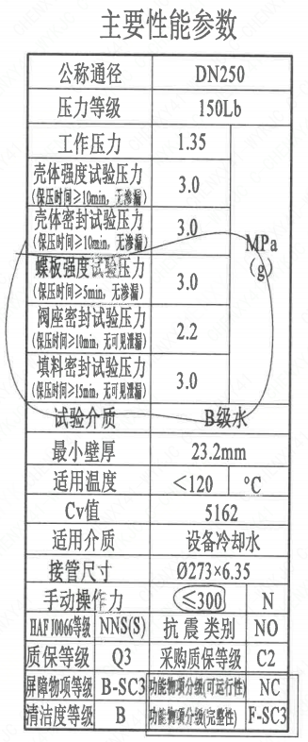
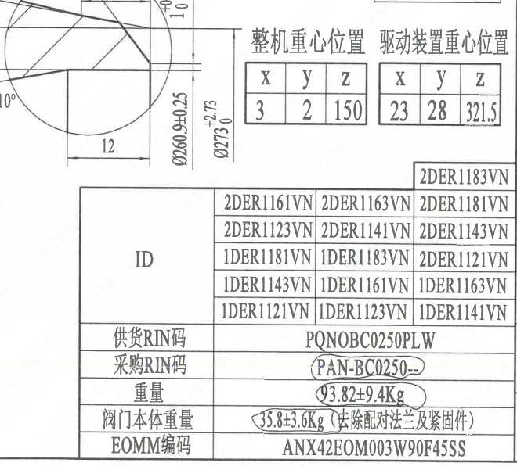
页码 | 表格名称 | 字段名称 | 字段值 | 标准字段名 | 标准字段值
1 | 阀门参数表 | ID | 2DER1161VN,2SEC3305VE,2DER1123VN,1DER1181VN,1DER1143VN,2SEC2307VE,1DER1121VN,1SEC1308VE,2DER1163VN,2DER1141VN,1DER1183VN,1DER1161VN,1DER1123VN,2DER1183VN,2DER1181VN,2DER1143VN,2DER1121VN,1DER1163VN,1DER1141VN | 功能位置编码 | 2DER1161VN,2SEC3305VE,2DER1123VN,1DER1181VN,1DER1143VN,2SEC2307VE,1DER1121VN,1SEC1308VE,2DER1163VN,2DER1141VN,1DER1183VN,1DER1161VN,1DER1123VN,2DER1183VN,2DER1181VN,2DER1143VN,2DER1121VN,1DER1163VN,1DER1141VN
1 | 阀门参数表 | 供货RIN码 | PQNOBC0250PLW | 供货RIN码 | PQNOBC0250PLW
1 | 阀门参数表 | 采购RIN码 | PAN-BC0250- | 采购RIN码 | PAN-BC0250-
1 | 阀门参数表 | 重量 | 93.82±9.4Kg
1 | 阀门参数表 | 阀门本体重量 | 35.8±3.6Kg（去除配对法兰及紧固件）
1 | 阀门参数表 | EOMM编码 | ANX42EOM003W90F45SS
1 | 主要性能参数 | 公称通径 | DN250 | 阀门入口口径 | DN250
 |  |  |  | 阀门出口口径 | DN250
1 | 主要性能参数 | 压力等级 | 150Lb
1 | 主要性能参数 | 工作压力 | 1.35
1 | 主要性能参数 | 壳体强度试验压力（保压时间≥10min，无渗漏） | 3.0
1 | 主要性能参数 | 壳体密封试验压力（保压时间≥10min，无渗漏） | 3.0
1 | 主要性能参数 | 蝶板强度试验压力（保压时间≥5min，无渗漏） | 3.0
1 | 主要性能参数 | 阀座密封试验压力（保压时间≥10min，无可见泄漏） | 2.2
1 | 主要性能参数 | 填料密封试验压力（保压时间≥15mm，无可见泄漏） | 3.0
1 | 主要性能参数 | 试验介质 | B级水
1 | 主要性能参数 | 最小壁厚 | 23.2mm
1 | 主要性能参数 | 适用温度 | <120
1 | 主要性能参数 | Cv值 | 5162 | 设计要求流量系数 | 5162
1 | 主要性能参数 | 适用介质 | 设备冷却水 | 流体介质 | N
1 | 主要性能参数 | 接管尺寸 | ∅273×6.35 | 入口接管外径 | 273
 |  |  |  | 入口接管壁厚 | 6.35
 |  |  |  | 出口接管外径 | 273
 |  |  |  | 出口接管壁厚 | 6.35
1 | 主要性能参数 | 手动操作力 | ≤300
1 | 主要性能参数 | HAF J0066等级 | NNS(S) | 核安全等级（阀门本体） | NNS(S)
1 | 主要性能参数 | 抗震类别 | NO | 抗震要求 | NO
1 | 主要性能参数 | 质保等级 | Q3 | 物项质保等级 | Q3
1 | 主要性能参数 | 采购质保等级 | C2
1 | 主要性能参数 | 屏障物项分级 | B-SC3 | 屏障物项分级 | B-SC3
1 | 主要性能参数 | 功能物项分级（可运行性） | NC | 功能物项分级（可运行性） | NC
1 | 主要性能参数 | 清洁度等级 | B | 清洁度等级 | B
1 | 主要性能参数 | 功能物项分级（完整性） | F-SC3 | 功能物项分级（完整性） | F-SC3
1 | 阀门重心信息表 | 整机重心位置 | （3,2,150）
1 | 阀门重心信息表 | 驱动装置重心位置 | （23,28,321.5）

材料清单
页码 | 序号 | 幅面 | 代号 | 名称 | 数量 | 材料 | 单件 | 总计 | 备注
1 | 1 |  | HCB01-DN250-ZZT | 手动蝶阀 | 1 | H-G-250H3Ds371X-150Ct | 0.15 | 0.15
1 | 1-1 |  | LNP07-2010 | 轴承Ⅰ25×40 | 1 | ZCuAl10Fe3Ⅱ | 0.15 | 0.15
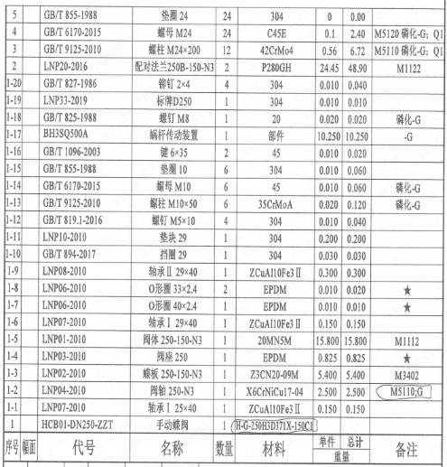
1 | 1-2 |  | LNP04-2010 | 阀轴250-N3 | 1 | X6CrNiCu17-04 | 2.5 | 2.50 | M5110;-G
1 | 1-3 |  | LNP02-2010 | 蝶板250-150-N3 | 1 | Z3CN20-09M | 5.4 | 5.40 | M3402
1 | 1-4 |  | LNP03-2010 | 阀座250 | 1 | EPDM | 0.825 | 0.83
1 | 1-5 |  | LNP01-2010 | 阀体250-150-N3 | 1 | 20MN5M | 15.8 | 15.80 | M1112
1 | 1-6 |  | LNP07-2010 | 轴承Ⅰ29×40 | 1 | ZCuAl10Fe3Ⅱ | 0.15 | 0.15
1 | 1-7 |  | LNP06-2010 | O形圈40×2.4 | 1 | EPDM | 0.01 | 0.01
1 | 1-8 |  | LNP06-2010 | O形圈33×2.4 | 2 | EPDM | 0.01 | 0.02
1 | 1-9 |  | LNP08-2010 | 轴承Ⅱ29×40 | 1 | ZCuAl10Fe3Ⅱ | 0.3 | 0.30
1 | 1-10 |  | GB/T 894-2017 | 挡圈29 | 1 | 304 | 0.03 | 0.03
1 | 1-11 |  | LNP10-2010 | 垫块29 | 1 | 304 | 0.2 | 0.20
1 | 1-12 |  | GB/T 819.1-2016 | 螺钉M5×10 | 4 | 304 | 0.01 | 0.04
1 | 1-13 |  | GB/T 9125-2010 | 螺柱 M10×50 | 6 | 35CrMoA | 0.02 | 0.12 | 磷化;-G
1 | 1-14 |  | GB/T 6170-2015 | 螺母M10 | 6 | 45 | 0.01 | 0.06 | 磷化;-G
1 | 1-15 |  | GB/T 855-1988 | 垫圈10 | 6 | 304 | 0.01 | 0.06
1 | 1-16 |  | GB/T 1096-2003 | 键6×35 | 2 | 45 | 0.01 | 0.02
1 | 1-17 |  | BH3SQ500A | 蜗杆传动装置 | 1 | 部件 | 10.25 | 10.25 | -G
1 | 1-18 |  | GB/T 825-1988 | 螺钉M8 | 1 | 20 | 0.02 | 0.02 | 磷化;G
1 | 1-19 |  | LNP33-2019 | 标牌D250 | 1 | 304 | 0.01 | 0.01
1 | 1-20 |  | GB/T 827-1986 | 铆钉2×4 | 4 | 304 | 0.01 | 0.04
1 | 2 |  | LNP20-2016 | 配对法兰250B-150-N3 | 2 | P280GH | 24.45 | 48.90 | M1122
1 | 3 |  | GB/T 9125-2010 | 螺柱 M24×200 | 12 | 42CrMo4 | 0.56 | 6.72 | M5110;磷化-G;Q1
1 | 4 |  | GB/T 6170-2015 | 螺母 M24 | 24 | C45E | 0.1 | 2.40 | M5120;磷化-G;Q1
1 | 5 |  | GB/T 855-1988 | 垫圈24 | 24 | 304 | 0 | 0.00

技术要求
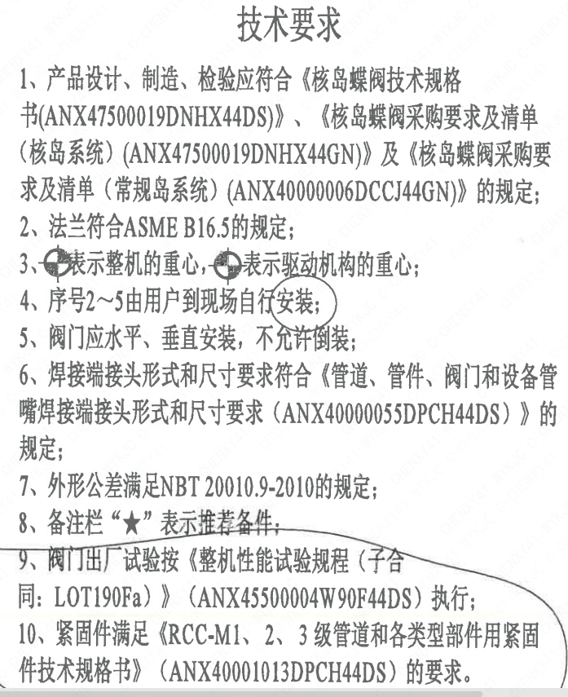
页码 | 字段名称 | 内容
1 | 技术要求-1 | 1、产品设计、制造、检验应符合《核岛蝶阀技术规格书（ANX47500019DNHX44DS）》、《核岛蝶阀采购要求及清单（核岛系统）（ANX47500019DNHX44GN）》及《核岛蝶阀采购要求及清单（常规岛系统）（ANX40000006DCCJ44GN）》的规定；
1 | 技术要求-2 | 2、法兰符合ASME B16.5的规定；
1 | 技术要求-3 | 3、表示整机的重心，表示驱动机构的重心；
1 | 技术要求-4 | 4、序号2~5由用户到现场自行安装；
1 | 技术要求-5 | 5、阀门应水平、垂直安装，不允许倒装；
1 | 技术要求-6 | 6、焊接端接头形式和尺寸要求符合《管道、管件、阀门和设备管嘴焊接端接头形式和尺寸要求（ANX40000055DPCH44DS）》的规定；
1 | 技术要求-7 | 7、外形公差满足NBT20010.9-2010的规定；
1 | 技术要求-8 | 8、备注栏“★”表示推荐备件，
1 | 技术要求-9 | 9、阀门出厂试验按《整机性能试验规程（子合同：LOT190Fa）》（ANX45500004W90F44DS） 执行；
1 | 技术要求-10 | 10、紧固件满足《RCC-M1、2、3级管道和各类型部件用紧固件技术规格书》（ANX40001013DPCH44DS）的要求。
1 | 采购要求及清单文件编码 | ANX47500019DNHX44GN
1 | 采购要求及清单文件编码 | ANX40000006DCCJ44GN

图签栏
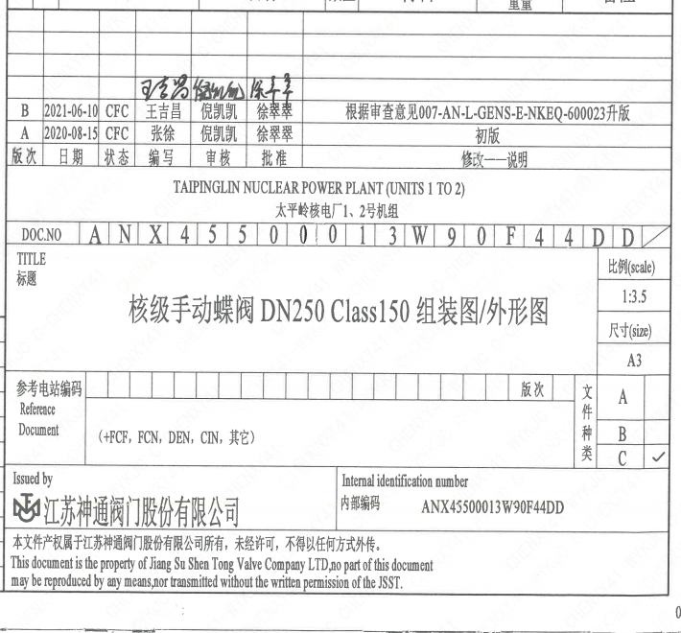
页码 | 文件编码 | 卷标 | 标题 | 参考文件编码 | 参考电站编码版次
1 | ANX45500013W90F44DD |  | 核级手动蝶阀DN250Class150组装图/外形图

